PDM CUATRIENIO
REPORTE PLAN DE DESARROLLO - CUATRIENIO 2020 - 2023 (corte marzo 31 de 2022)

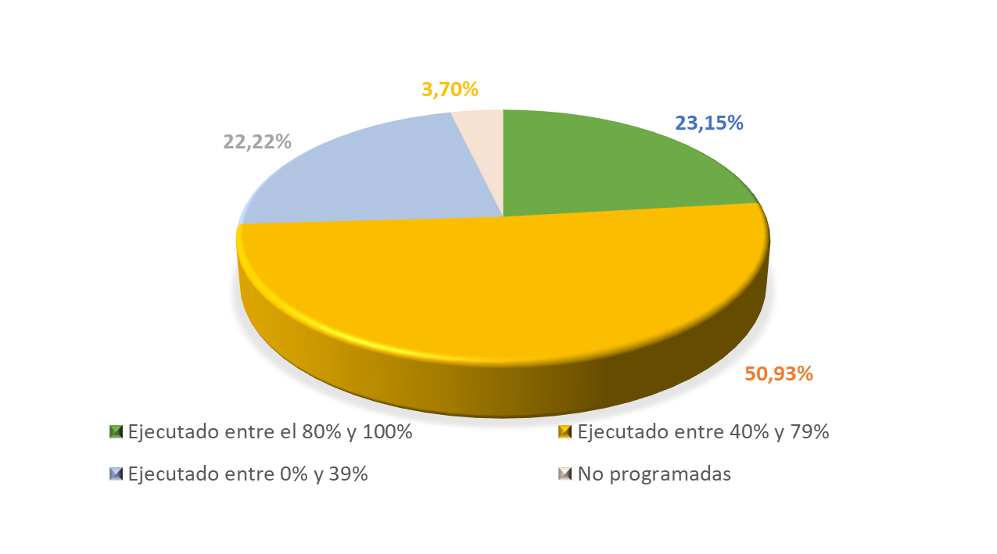
PLAN DE DESARROLLO

 | 3 |  |  | 4 |  |  | 12

METAS ASOCIADAS PDM | 324 | % Equivalencia de la metas sobre el PDM |  | 100.00% |  | % Ejecución sobre el PDM | 49.09%

 |  |  |  | 29 | 30 | 31
Estado |  | Metas | % | Apropiación Financiera | Ejecución Financiera (Compromisos) | Ejecución Financiera (Obligaciones)
Ejecutado entre el 80% y 100% |  | 75 | 23.15% | $ 241,777,676,337 | $ 154,671,935,514 | $ 134,020,556,161
Ejecutado entre 40% y 79% |  | 165 | 50.93%
Ejecutado entre 0% y 39% |  | 72 | 22.22%
No programadas |  | 12 | 3.70%
Total |  | 324 | 100.00%
Ejecución Financiera |  |  |  |  | 63.97% | 55.43%

LINEAS EST. CUATRIENIO
REPORTE DESAGREGADO POR LÍNEAS ESTRATÉGICAS CUATRIENIO 2020 - 2023 (corte marzo 31 de 2022)

LINEA ESTRATEGICA No 1 TEJIENDO FUTURO CAJICA CON TODA SEGURIDAD
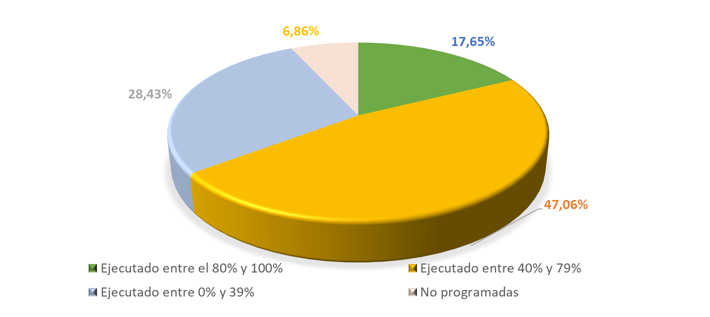
 | 3 |  |  | 4 |  |  | 12

METAS ASOCIADAS PDM | 102 | % Equivalencia de la metas sobre el PDM |  | 31.48% |  | % Ejecución sobre el PDM | 12.88%

 |  |  |  | 29 | 30 | 31
Estado |  | Metas | % | Apropiación Financiera | Ejecución Financiera (Compromisos) | Ejecución Financiera (Obligaciones)
Ejecutado entre el 80% y 100% |  | 18 | 17.65% | $ 90,864,068,894 | $ 48,381,293,401 | $ 40,399,720,540
Ejecutado entre 40% y 79% |  | 48 | 47.06%
Ejecutado entre 0% y 39% |  | 29 | 28.43%
No programadas |  | 7 | 6.86%
Total |  | 102 | 100.00%
Ejecución Financiera |  |  |  |  | 53.25% | 44.46%

LINEA ESTRATEGICA No 2 TEJIENDO FUTURO CAJICA 100% SALUDABLE
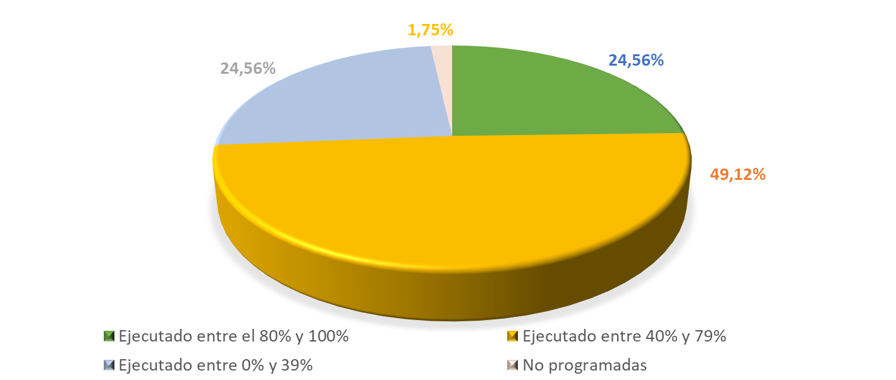

METAS ASOCIADAS PDM | 114 | % Equivalencia de la metas sobre el PDM |  | 35.19% |  | % Ejecución sobre el PDM | 17.45%

Estado |  | Metas | % | Apropiación Financiera | Ejecución Financiera (Compromisos) | Ejecución Financiera (Obligaciones)
Ejecutado entre el 80% y 100% |  | 28 | 24.56% | $ 112,230,638,355 | $ 81,206,284,961 | $ 72,306,804,442
Ejecutado entre 40% y 79% |  | 56 | 49.12%
Ejecutado entre 0% y 39% |  | 28 | 24.56%
No programadas |  | 2 | 1.75%
Total |  | 114 | 100.00%
Ejecución Financiera |  |  |  |  | 72.36% | 64.43%

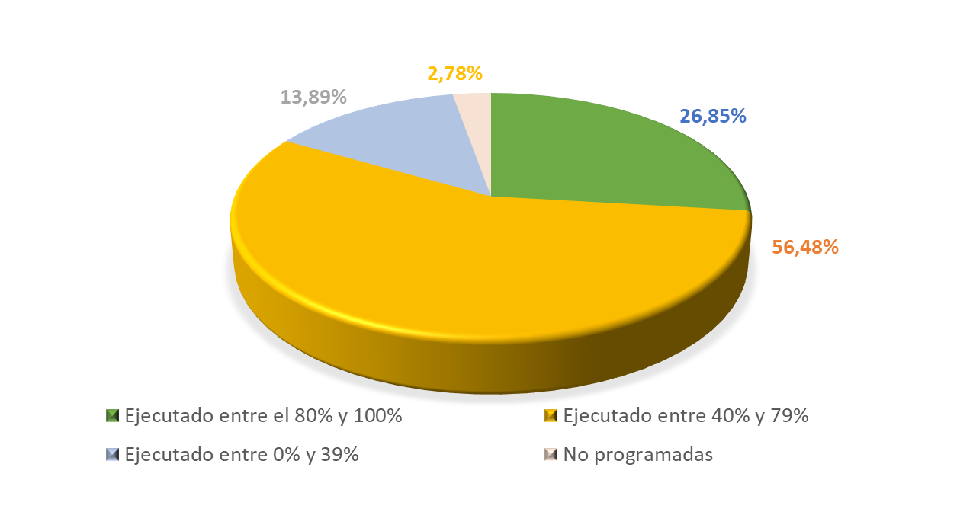
LINEA ESTRATEGICA No 3 TEJIENDO FUTURO CAJICA EMPLEO CON SEGURIDAD

METAS ASOCIADAS PDM | 108 | % Equivalencia de la metas sobre el PDM |  | 33.33% |  | % Ejecución sobre el PDM | 18.76%

Estado |  | Metas | % | Apropiación Financiera | Ejecución Financiera (Compromisos) | Ejecución Financiera (Obligaciones)
Ejecutado entre el 80% y 100% |  | 29 | 26.85% | $ 38,682,969,088 | $ 25,084,357,152 | $ 21,314,031,178
Ejecutado entre 40% y 79% |  | 61 | 56.48%
Ejecutado entre 0% y 39% |  | 15 | 13.89%
No programadas |  | 3 | 2.78%
Total |  | 108 | 100.00%
Ejecución Financiera |  |  |  |  | 64.85% | 55.10%

SECTORES CUATRIENIO
REPORTE DESAGREGADO POR SECTORES DE INVERSIÓN CUATRIENIO 2020 - 2023 (corte marzo 31 de 2022)

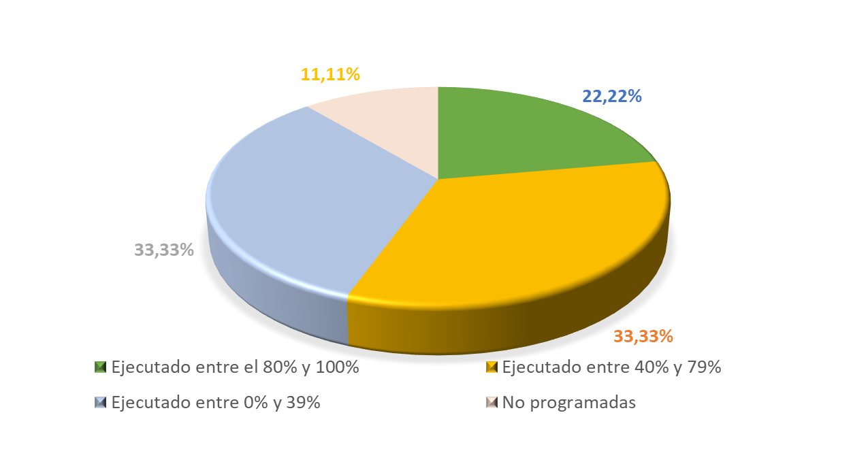
Vivienda, ciudad y territorio

 | 3 |  |  | 4 |  |  | 12
METAS ASOCIADAS PDM | 36 | % Equivalencia de la metas sobre el PDM |  | 11.11% |  | % Ejecución sobre el PDM | 4.45%

 |  |  |  | 29 | 30 | 31
Estado |  | Metas | % | Apropiación Financiera | Ejecución Financiera (Compromisos) | Ejecución Financiera (Obligaciones)
Ejecutado entre el 80% y 100% |  | 8 | 22.22% | $ 48,338,195,649 | $ 19,032,839,924 | $ 14,177,645,697
Ejecutado entre 40% y 79% |  | 12 | 33.33%
Ejecutado entre 0% y 39% |  | 12 | 33.33%
No programadas |  | 4 | 11.11%
Total |  | 36 | 100.00%
Ejecución Financiera |  |  |  |  | 39.37% | 29.33%

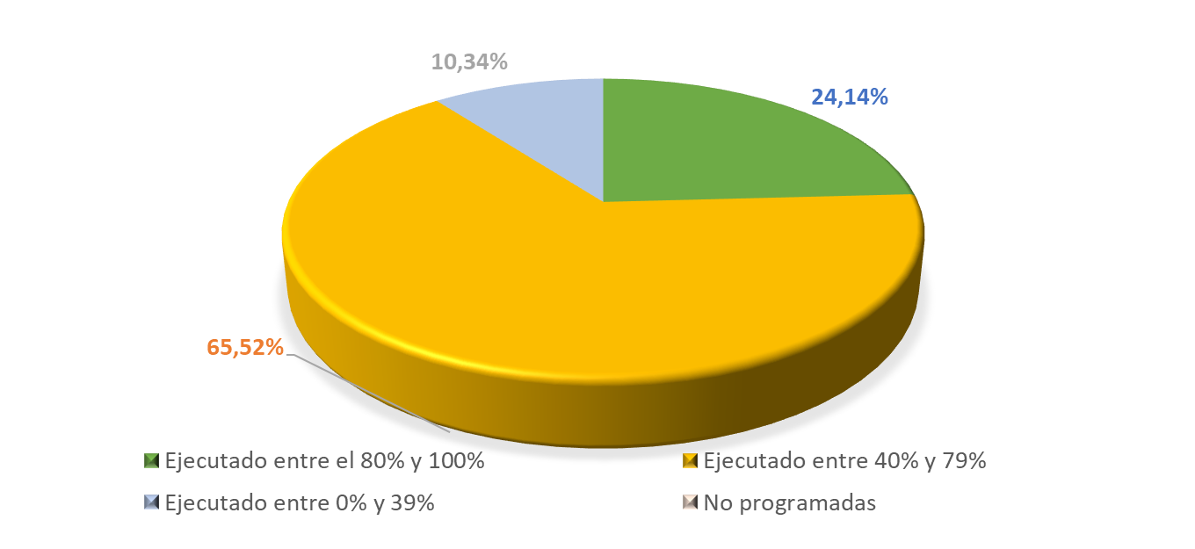
Educación

METAS ASOCIADAS PDM | 29 | % Equivalencia de la metas sobre el PDM |  | 8.95% |  | % Ejecución sobre el PDM | 4.74%

 |  |  |  | 29 | 30
Estado |  | Metas | % | Apropiación Financiera | Ejecución Financiera (Compromisos) | Ejecución Financiera (Obligaciones)
Ejecutado entre el 80% y 100% |  | 7 | 24.14% | $ 17,684,125,193 | $ 14,750,599,006 | $ 12,488,325,211
Ejecutado entre 40% y 79% |  | 19 | 65.52%
Ejecutado entre 0% y 39% |  | 3 | 10.34%
No programadas |  | 0 | 0.00%
Total |  | 29 | 100.00%
Ejecución Financiera |  |  |  |  | 83.41% | 70.62%

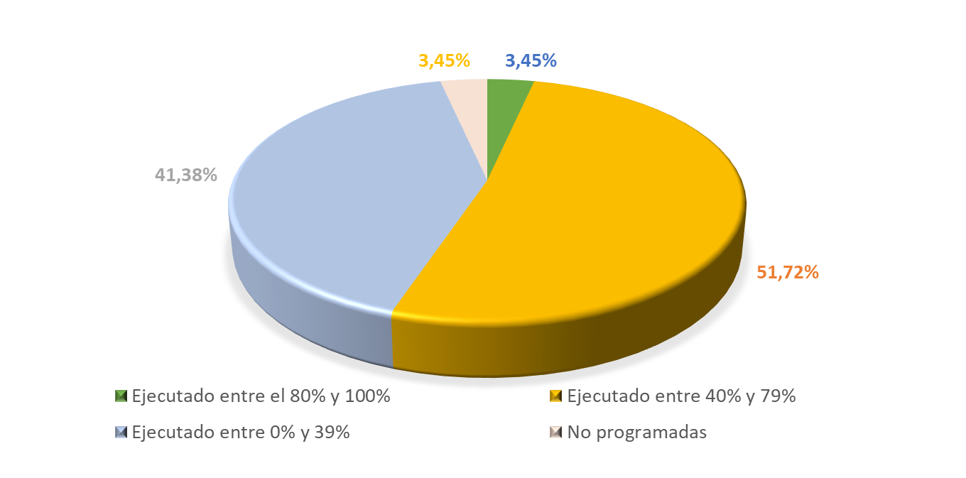
Cultura

METAS ASOCIADAS PDM | 29 | % Equivalencia de la metas sobre el PDM |  | 8.95% |  | % Ejecución sobre el PDM | 3.07%

Estado |  | Metas | % | Apropiación Financiera | Ejecución Financiera (Compromisos) | Ejecución Financiera (Obligaciones)
Ejecutado entre el 80% y 100% |  | 1 | 3.45% | $ 11,838,838,253 | $ 7,610,442,258 | $ 7,531,110,387
Ejecutado entre 40% y 79% |  | 15 | 51.72%
Ejecutado entre 0% y 39% |  | 12 | 41.38%
No programadas |  | 1 | 3.45%
Total |  | 29 | 100.00%
Ejecución Financiera |  |  |  |  | 64.28% | 63.61%

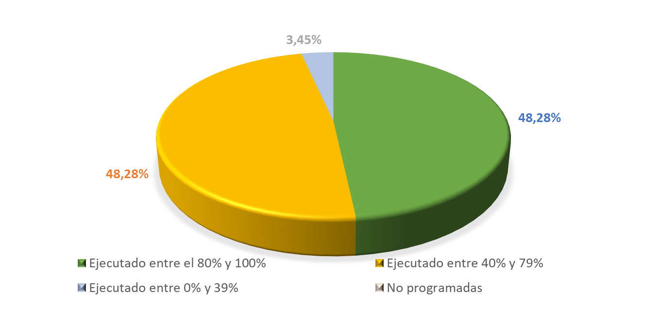
Trabajo

METAS ASOCIADAS PDM | 29 | % Equivalencia de la metas sobre el PDM |  | 8.95% |  | % Ejecución sobre el PDM | 6.73%

Estado |  | Metas | % | Apropiación Financiera | Ejecución Financiera (Compromisos) | Ejecución Financiera (Obligaciones)
Ejecutado entre el 80% y 100% |  | 14 | 48.28% | $ 974,621,800 | $ 934,473,888 | $ 693,016,311
Ejecutado entre 40% y 79% |  | 14 | 48.28%
Ejecutado entre 0% y 39% |  | 1 | 3.45%
No programadas |  | 0 | 0.00%
Total |  | 29 | 100.00%
Ejecución Financiera |  |  |  |  | 95.88% | 71.11%

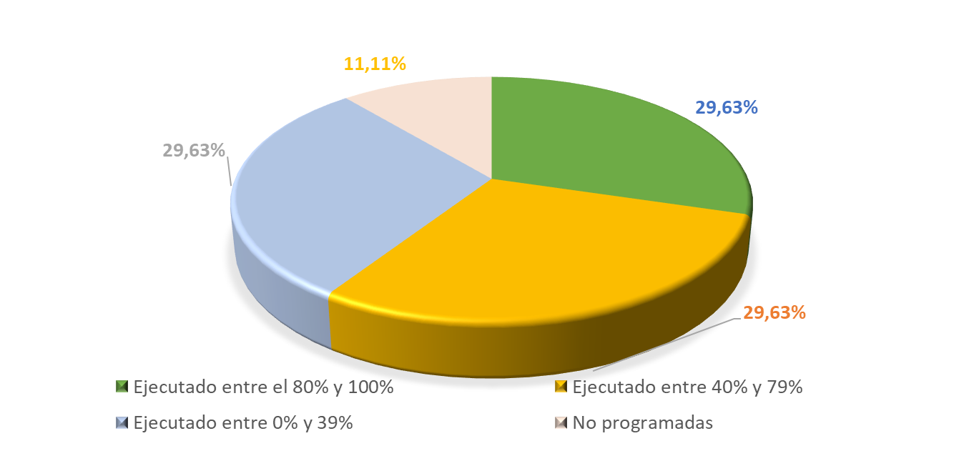
Transporte

METAS ASOCIADAS PDM | 27 | % Equivalencia de la metas sobre el PDM |  | 8.33% |  | % Ejecución sobre el PDM | 3.28%

Estado |  | Metas | % | Apropiación Financiera | Ejecución Financiera (Compromisos) | Ejecución Financiera (Obligaciones)
Ejecutado entre el 80% y 100% |  | 8 | 29.63% | $ 7,940,297,687 | $ 5,041,744,573 | $ 4,278,598,118
Ejecutado entre 40% y 79% |  | 8 | 29.63%
Ejecutado entre 0% y 39% |  | 8 | 29.63%
No programadas |  | 3 | 11.11%
Total |  | 27 | 100.00%
Ejecución Financiera |  |  |  |  | 63.50% | 53.88%

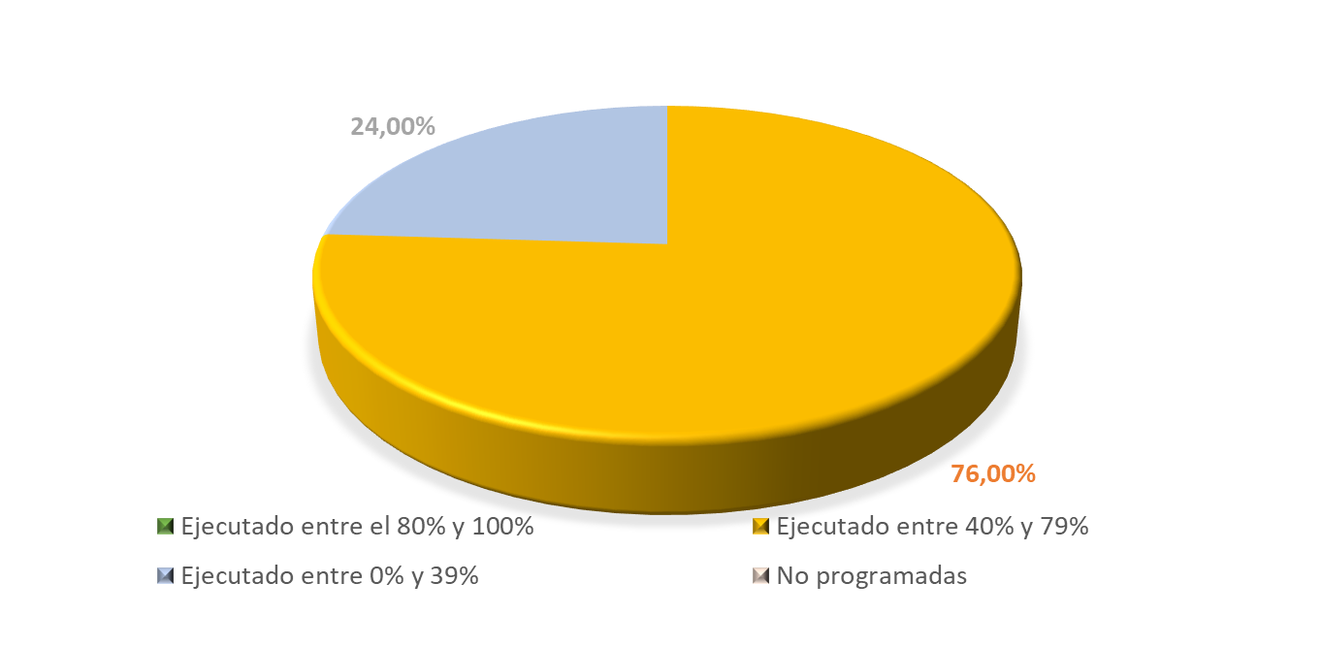
Gobierno territorial

METAS ASOCIADAS PDM | 25 | % Equivalencia de la metas sobre el PDM |  | 7.72% |  | % Ejecución sobre el PDM | 3.25%

Estado |  | Metas | % | Apropiación Financiera | Ejecución Financiera (Compromisos) | Ejecución Financiera (Obligaciones)
Ejecutado entre el 80% y 100% |  | 0 | 0.00% | $ 15,649,193,032 | $ 11,772,487,112 | $ 9,516,441,583
Ejecutado entre 40% y 79% |  | 19 | 76.00%
Ejecutado entre 0% y 39% |  | 6 | 24.00%
No programadas |  | 0 | 0.00%
Total |  | 25 | 100.00%
Ejecución Financiera |  |  |  |  | 75.23% | 60.81%

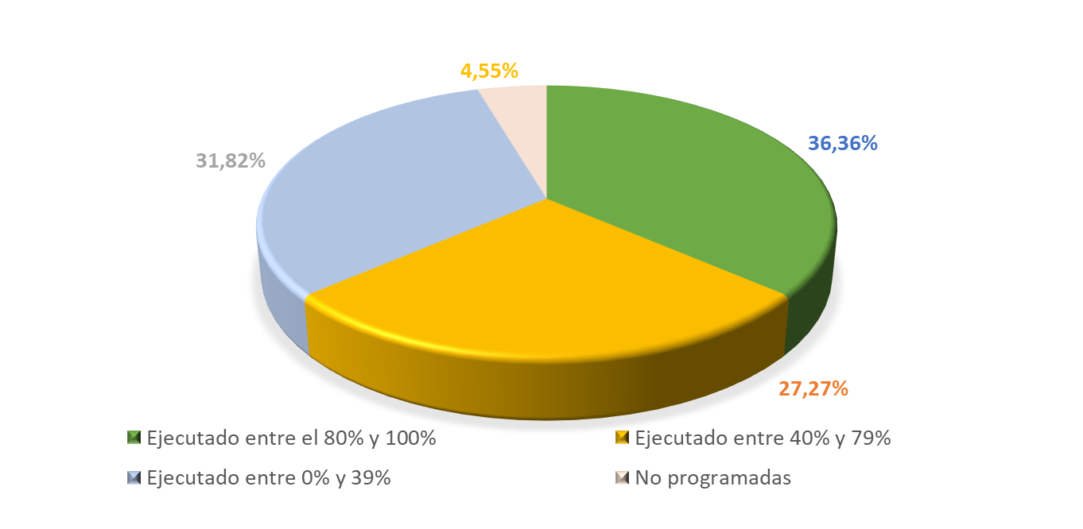
Deporte y Recreación

METAS ASOCIADAS PDM | 22 | % Equivalencia de la metas sobre el PDM |  | 6.79% |  | % Ejecución sobre el PDM | 3.46%

Estado |  | Metas | % | Apropiación Financiera | Ejecución Financiera (Compromisos) | Ejecución Financiera (Obligaciones)
Ejecutado entre el 80% y 100% |  | 8 | 36.36% | $ 13,352,548,219 | $ 10,192,834,819 | $ 8,942,953,454
Ejecutado entre 40% y 79% |  | 6 | 27.27%
Ejecutado entre 0% y 39% |  | 7 | 31.82%
No programadas |  | 1 | 4.55%
Total |  | 22 | 100.00%
Ejecución Financiera |  |  |  |  | 76.34% | 66.98%

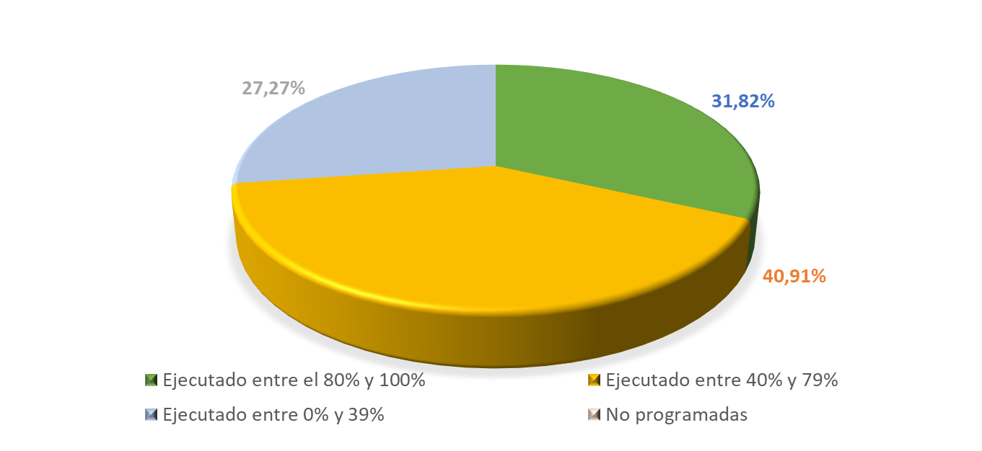
Inclusión social y reconciliación

METAS ASOCIADAS PDM | 22 | % Equivalencia de la metas sobre el PDM |  | 6.79% |  | % Ejecución sobre el PDM | 3.42%

Estado |  | Metas | % | Apropiación Financiera | Ejecución Financiera (Compromisos) | Ejecución Financiera (Obligaciones)
Ejecutado entre el 80% y 100% |  | 7 | 31.82% | $ 25,919,775,630 | $ 14,910,821,984 | $ 11,203,391,594
Ejecutado entre 40% y 79% |  | 9 | 40.91%
Ejecutado entre 0% y 39% |  | 6 | 27.27%
No programadas |  | 0 | 0.00%
Total |  | 22 | 100.00%
Ejecución Financiera |  |  |  |  | 57.53% | 43.22%

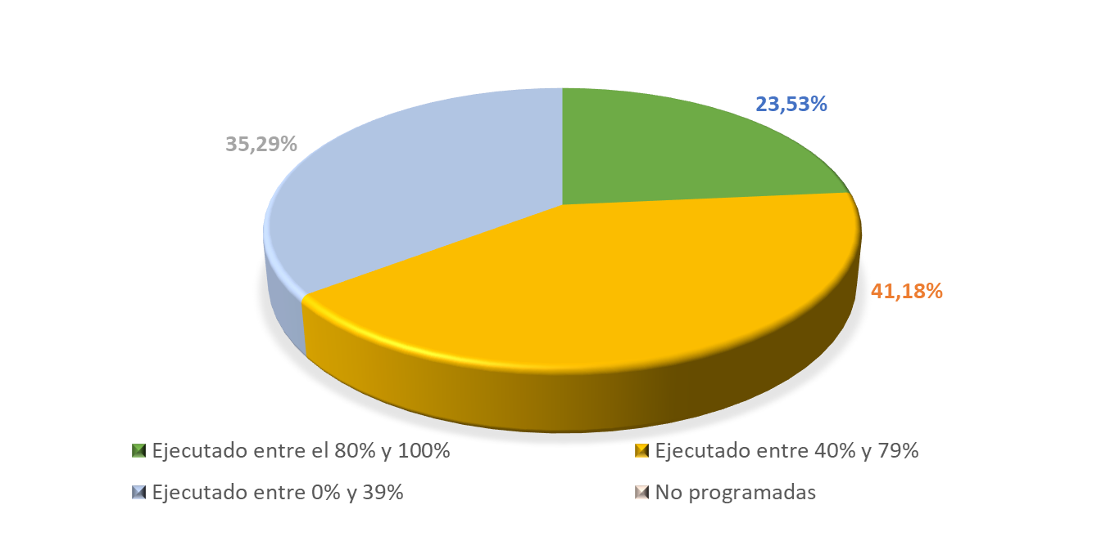
Ambiente y Desarrollo Sostenible

METAS ASOCIADAS PDM | 17 | % Equivalencia de la metas sobre el PDM |  | 5.25% |  | % Ejecución sobre el PDM | 2.36%

Estado |  | Metas | % | Apropiación Financiera | Ejecución Financiera (Compromisos) | Ejecución Financiera (Obligaciones)
Ejecutado entre el 80% y 100% |  | 4 | 23.53% | $ 22,691,436,234 | $ 11,171,468,889 | $ 11,022,539,706
Ejecutado entre 40% y 79% |  | 7 | 41.18%
Ejecutado entre 0% y 39% |  | 6 | 35.29%
No programadas |  | 0 | 0.00%
Total |  | 17 | 100.00%
Ejecución Financiera |  |  |  |  | 49.23% | 48.58%

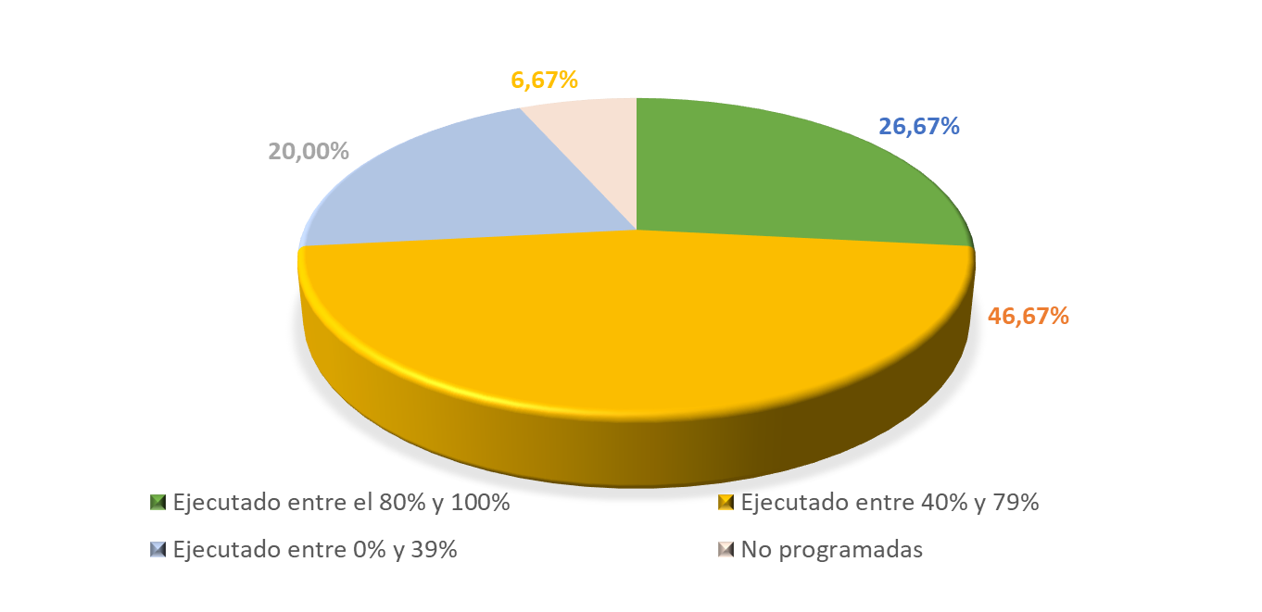
Comercio, Industria y Turismo

METAS ASOCIADAS PDM | 15 | % Equivalencia de la metas sobre el PDM |  | 4.63% |  | % Ejecución sobre el PDM | 2.11%

Estado |  | Metas | % | Apropiación Financiera | Ejecución Financiera (Compromisos) | Ejecución Financiera (Obligaciones)
Ejecutado entre el 80% y 100% |  | 4 | 26.67% | $ 3,152,850,685 | $ 2,625,894,602 | $ 2,554,004,602
Ejecutado entre 40% y 79% |  | 7 | 46.67%
Ejecutado entre 0% y 39% |  | 3 | 20.00%
No programadas |  | 1 | 6.67%
Total |  | 15 | 100.00%
Ejecución Financiera |  |  |  |  | 83.29% | 81.01%

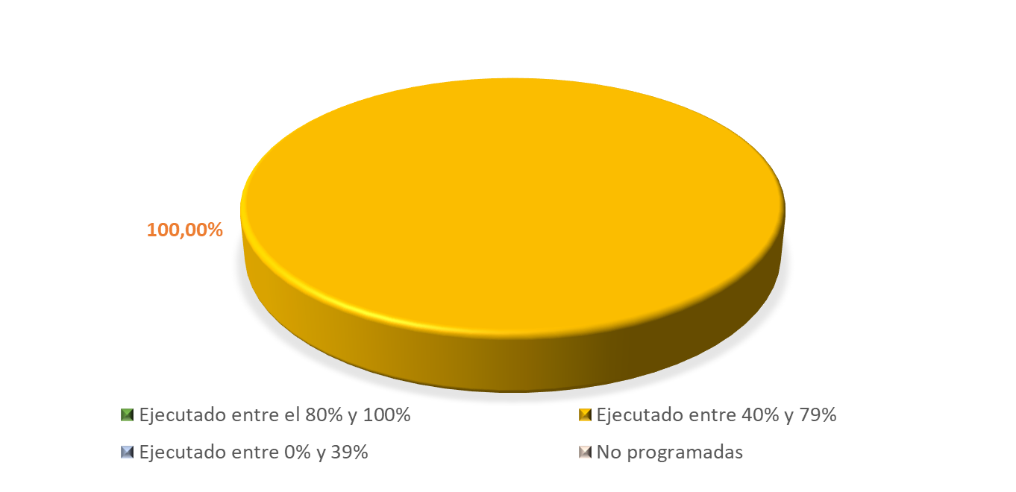
Información Estadística

METAS ASOCIADAS PDM | 13 | % Equivalencia de la metas sobre el PDM |  | 4.01% |  | % Ejecución sobre el PDM | 2.02%

Estado |  | Metas | % | Apropiación Financiera | Ejecución Financiera (Compromisos) | Ejecución Financiera (Obligaciones)
Ejecutado entre el 80% y 100% |  | 0 | 0.00% | $ 8,033,619,651 | $ 7,520,970,323 | $ 4,550,845,578
Ejecutado entre 40% y 79% |  | 13 | 100.00%
Ejecutado entre 0% y 39% |  | 0 | 0.00%
No programadas |  | 0 | 0.00%
Total |  | 13 | 100.00%
Ejecución Financiera |  |  |  |  | 93.62% | 56.65%

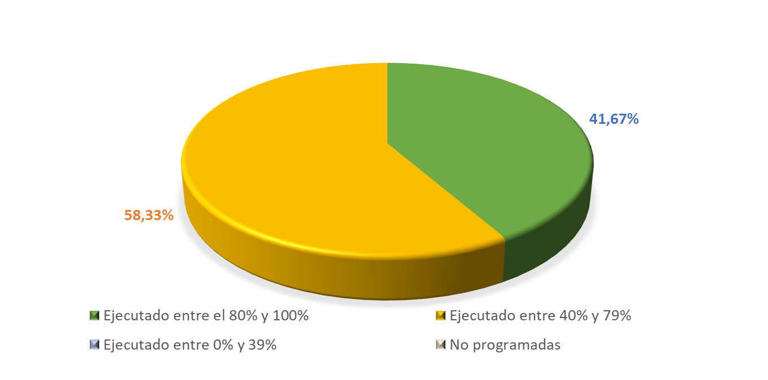
Salud y protección social

METAS ASOCIADAS PDM | 12 | % Equivalencia de la metas sobre el PDM |  | 3.70% |  | % Ejecución sobre el PDM | 2.77%

Estado |  | Metas | % | Apropiación Financiera | Ejecución Financiera (Compromisos) | Ejecución Financiera (Obligaciones)
Ejecutado entre el 80% y 100% |  | 5 | 41.67% | $ 43,435,351,060 | $ 33,741,586,893 | $ 32,141,023,796
Ejecutado entre 40% y 79% |  | 7 | 58.33%
Ejecutado entre 0% y 39% |  | 0 | 0.00%
No programadas |  | 0 | 0.00%
Total |  | 12 | 100.00%
Ejecución Financiera |  |  |  |  | 77.68% | 74.00%

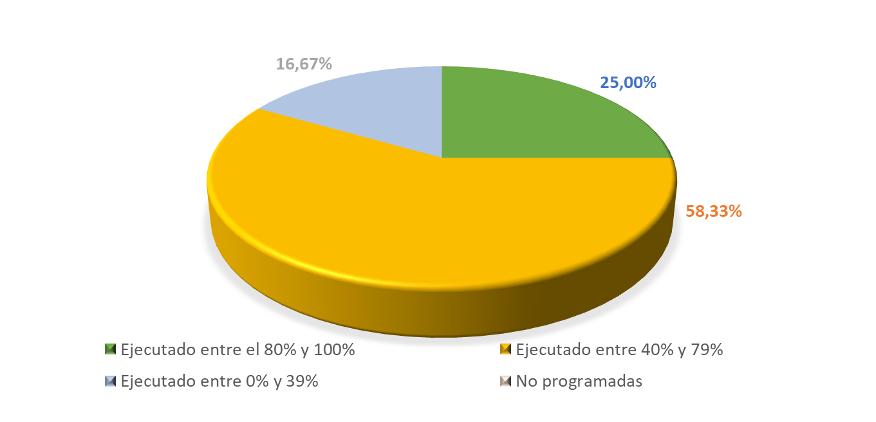
Agricultura y Desarrollo Rural

METAS ASOCIADAS PDM | 12 | % Equivalencia de la metas sobre el PDM |  | 3.70% |  | % Ejecución sobre el PDM | 2.04%

Estado |  | Metas | % | Apropiación Financiera | Ejecución Financiera (Compromisos) | Ejecución Financiera (Obligaciones)
Ejecutado entre el 80% y 100% |  | 3 | 25.00% | $ 671,347,673 | $ 559,579,697 | $ 460,533,697
Ejecutado entre 40% y 79% |  | 7 | 58.33%
Ejecutado entre 0% y 39% |  | 2 | 16.67%
No programadas |  | 0 | 0.00%
Total |  | 12 | 100.00%
Ejecución Financiera |  |  |  |  | 83.35% | 68.60%

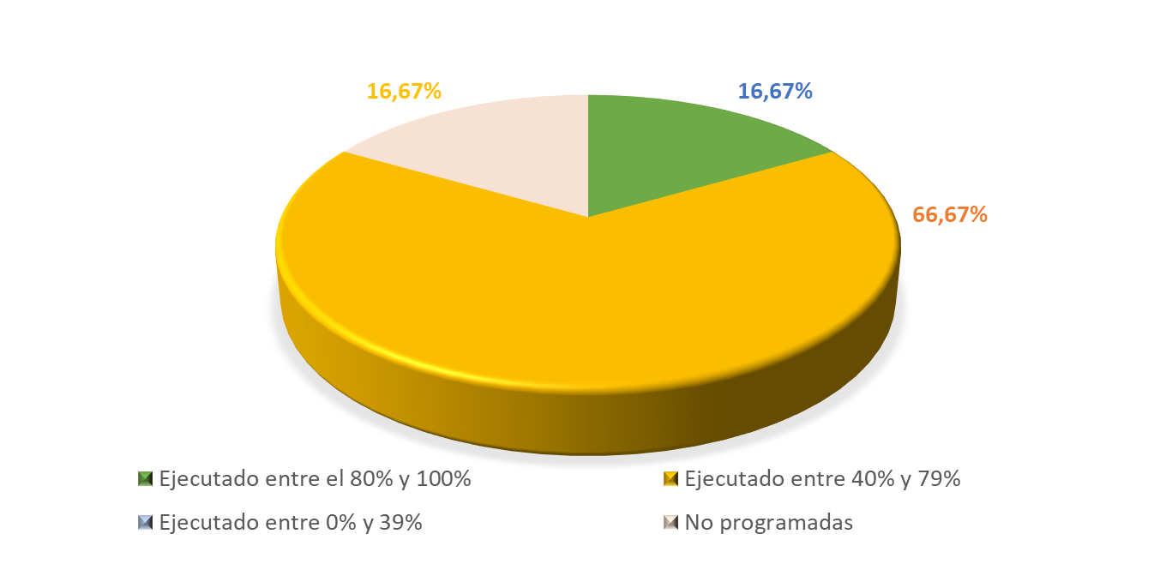
Ciencia, Tecnología e Innovación

METAS ASOCIADAS PDM | 12 | % Equivalencia de la metas sobre el PDM |  | 3.70% |  | % Ejecución sobre el PDM | 2.05%

Estado |  | Metas | % | Apropiación Financiera | Ejecución Financiera (Compromisos) | Ejecución Financiera (Obligaciones)
Ejecutado entre el 80% y 100% |  | 2 | 16.67% | $ 2,296,048,238 | $ 1,896,529,105 | $ 1,675,074,636
Ejecutado entre 40% y 79% |  | 8 | 66.67%
Ejecutado entre 0% y 39% |  | 0 | 0.00%
No programadas |  | 2 | 16.67%
Total |  | 12 | 100.00%
Ejecución Financiera |  |  |  |  | 82.60% | 72.95%

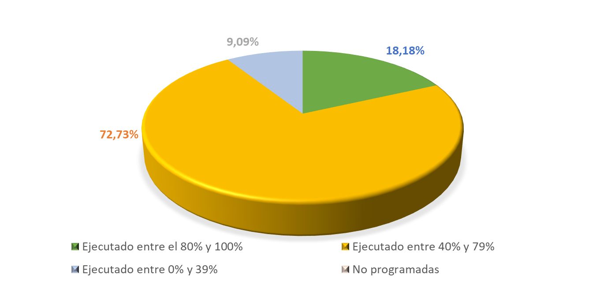
Justicia y del Derecho

METAS ASOCIADAS PDM | 11 | % Equivalencia de la metas sobre el PDM |  | 3.40% |  | % Ejecución sobre el PDM | 1.67%

Estado |  | Metas | % | Apropiación Financiera | Ejecución Financiera (Compromisos) | Ejecución Financiera (Obligaciones)
Ejecutado entre el 80% y 100% |  | 2 | 18.18% | $ 3,188,059,974 | $ 1,797,454,930 | $ 1,700,112,030
Ejecutado entre 40% y 79% |  | 8 | 72.73%
Ejecutado entre 0% y 39% |  | 1 | 9.09%
No programadas |  | 0 | 0.00%
Total |  | 11 | 100.00%
Ejecución Financiera |  |  |  |  | 56.38% | 53.33%

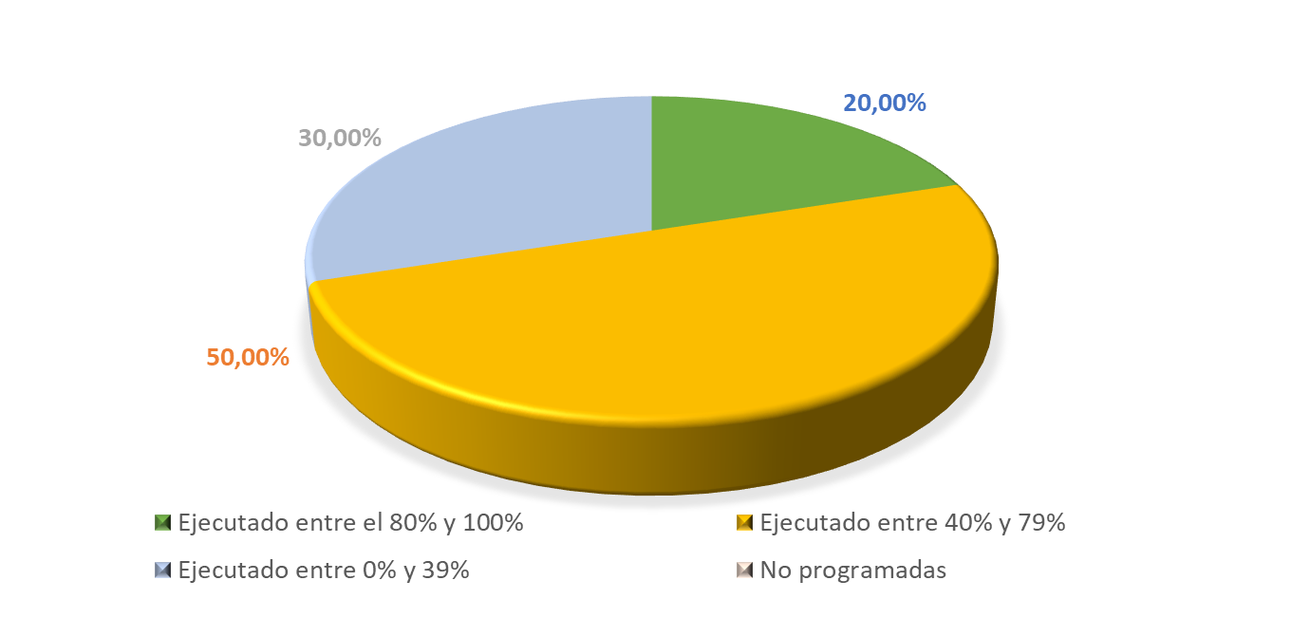
Tecnologías de la Información y las Comunicaciones

METAS ASOCIADAS PDM | 10 | % Equivalencia de la metas sobre el PDM |  | 3.09% |  | % Ejecución sobre el PDM | 1.45%

Estado |  | Metas | % | Apropiación Financiera | Ejecución Financiera (Compromisos) | Ejecución Financiera (Obligaciones)
Ejecutado entre el 80% y 100% |  | 2 | 20.00% | $ 863,044,807 | $ 375,440,648 | $ 358,016,648
Ejecutado entre 40% y 79% |  | 5 | 50.00%
Ejecutado entre 0% y 39% |  | 3 | 30.00%
No programadas |  | 0 | 0.00%
Total |  | 10 | 100.00%
Ejecución Financiera |  |  |  |  | 43.50% | 41.48%

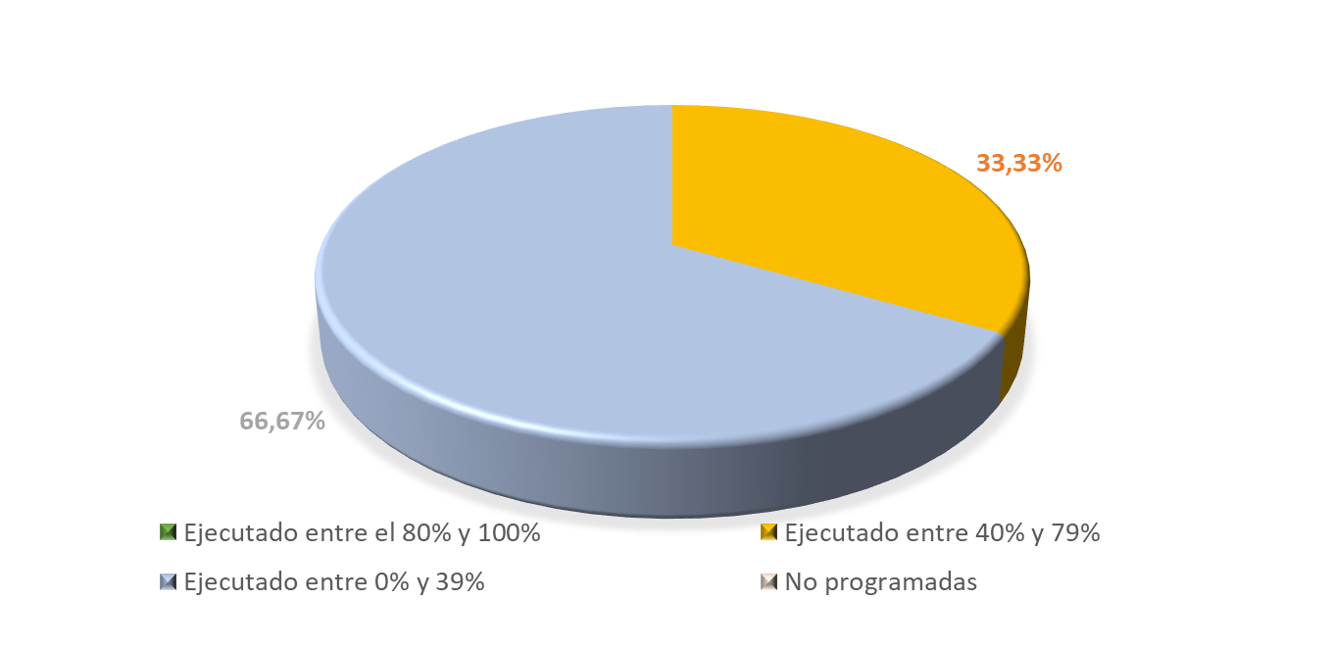
Minas y energía

METAS ASOCIADAS PDM | 3 | % Equivalencia de la metas sobre el PDM |  | 0.93% |  | % Ejecución sobre el PDM | 0.23%

Estado |  | Metas | % | Apropiación Financiera | Ejecución Financiera (Compromisos) | Ejecución Financiera (Obligaciones)
Ejecutado entre el 80% y 100% |  | 0 | 0.00% | $ 15,748,322,552 | $ 10,736,766,862 | $ 10,726,923,112
Ejecutado entre 40% y 79% |  | 1 | 33.33%
Ejecutado entre 0% y 39% |  | 2 | 66.67%
No programadas |  | 0 | 0.00%
Total |  | 3 | 100.00%
Ejecución Financiera |  |  |  |  | 68.18% | 68.11%

RESPONSABLES CUATRIENIO
REPORTE SECRETARÍAS PDM CUATRIENIO 2020 - 2023 (corte marzo 31 de 2022)
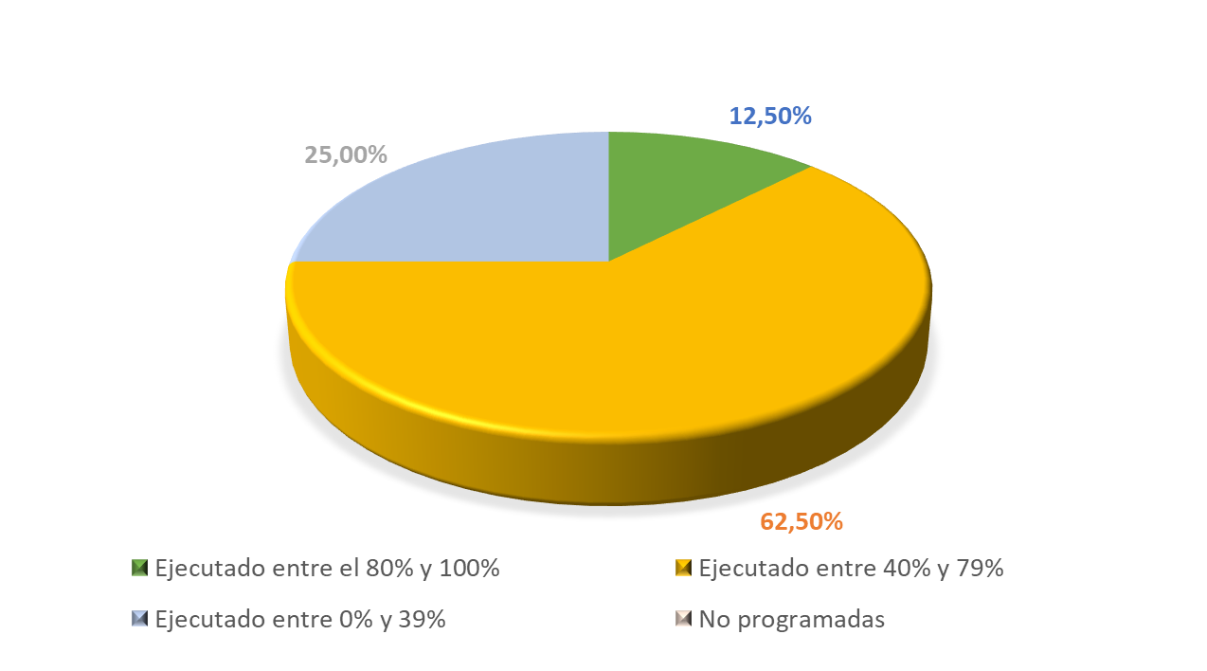

SECRETARÍA DE GOBIERNO Y PARTICIPACIÓN CIUDADANA

 | 3 |  |  | 4 |  |  | 12
METAS ASOCIADAS PDM | 40 | % Equivalencia de la metas sobre el PDM |  | 12.35% |  | % Ejecución sobre el PDM | 5.58%

 |  |  |  | 29 | 30 | 31
Estado |  | Metas | % | Apropiación Financiera | Ejecución Financiera (Compromisos) | Ejecución Financiera (Obligaciones)
Ejecutado entre el 80% y 100% |  | 5 | 12.50% | $ 14,721,963,756 | $ 9,609,594,724 | $ 8,453,181,643
Ejecutado entre 40% y 79% |  | 25 | 62.50%
Ejecutado entre 0% y 39% |  | 10 | 25.00%
No programadas |  | 0 | 0.00%
Total |  | 40 | 100.00%
Ejecución Financiera |  |  |  |  | 65.27% | 57.42%
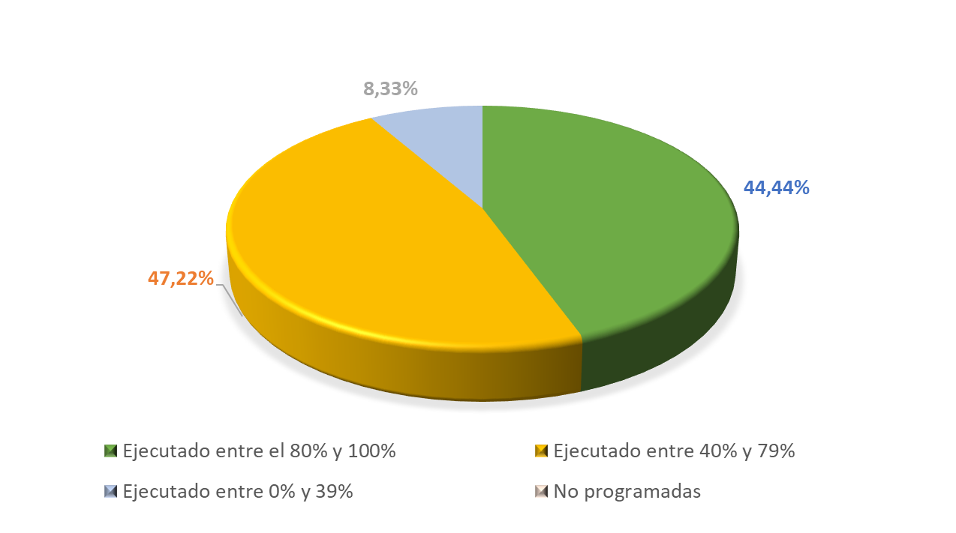

SECRETARÍA DE DESARROLLO ECONÓMICO

METAS ASOCIADAS PDM | 36 | % Equivalencia de la metas sobre el PDM |  | 11.11% |  | % Ejecución sobre el PDM | 7.73%

Estado |  | Metas | % | Apropiación Financiera | Ejecución Financiera (Compromisos) | Ejecución Financiera (Obligaciones)
Ejecutado entre el 80% y 100% |  | 16 | 44.44% | $ 3,144,986,586 | $ 3,007,233,587 | $ 2,782,216,586
Ejecutado entre 40% y 79% |  | 17 | 47.22%
Ejecutado entre 0% y 39% |  | 3 | 8.33%
No programadas |  | 0 | 0.00%
Total |  | 36 | 100.00%
Ejecución Financiera |  |  |  |  | 95.62% | 88.47%
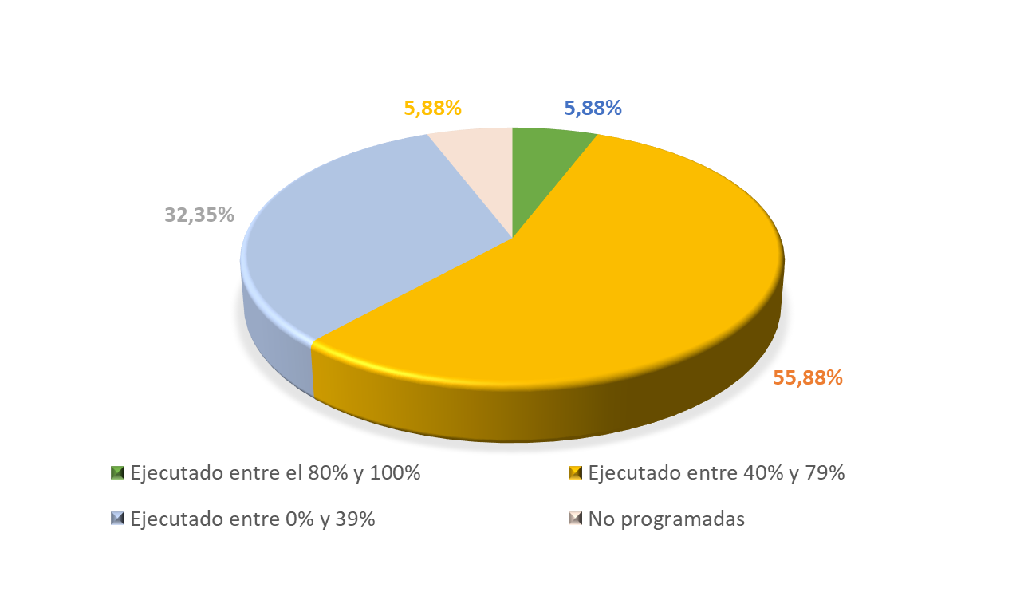

INSTITUTO MUNICIPAL DE CULTURA Y TURISMO DE CAJICÁ

METAS ASOCIADAS PDM | 34 | % Equivalencia de la metas sobre el PDM |  | 10.49% |  | % Ejecución sobre el PDM | 3.93%

Estado |  | Metas | % | Apropiación Financiera | Ejecución Financiera (Compromisos) | Ejecución Financiera (Obligaciones)
Ejecutado entre el 80% y 100% |  | 2 | 5.88% | $ 12,021,237,793 | $ 7,416,276,723 | $ 7,416,276,723
Ejecutado entre 40% y 79% |  | 19 | 55.88%
Ejecutado entre 0% y 39% |  | 11 | 32.35%
No programadas |  | 2 | 5.88%
Total |  | 34 | 100.00%
Ejecución Financiera |  |  |  |  | 53.33% | 53.33%
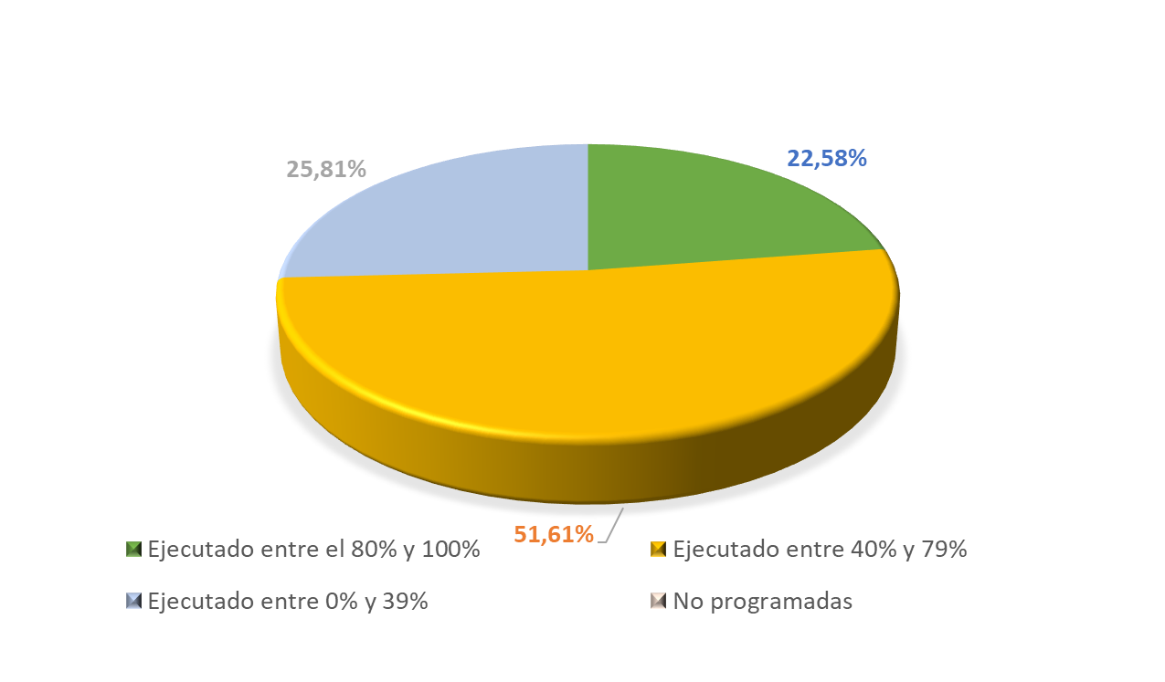

SECRETARÍA DE AMBIENTE Y DESARROLLO RURAL

METAS ASOCIADAS PDM | 31 | % Equivalencia de la metas sobre el PDM |  | 9.57% |  | % Ejecución sobre el PDM | 4.77%

Estado |  | Metas | % | Apropiación Financiera | Ejecución Financiera (Compromisos) | Ejecución Financiera (Obligaciones)
Ejecutado entre el 80% y 100% |  | 7 | 22.58% | $ 23,806,697,699 | $ 12,086,349,078 | $ 11,757,916,595
Ejecutado entre 40% y 79% |  | 16 | 51.61%
Ejecutado entre 0% y 39% |  | 8 | 25.81%
No programadas |  | 0 | 0.00%
Total |  | 31 | 100.00%
Ejecución Financiera |  |  |  |  | 50.77% | 49.39%
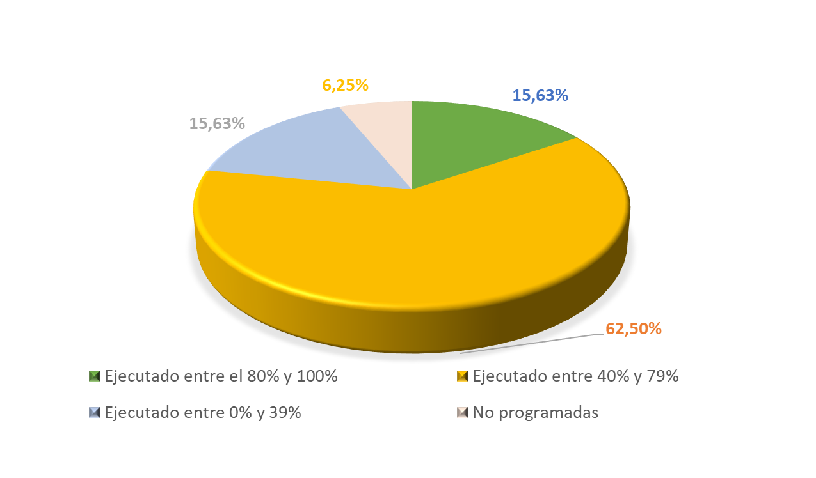

SECRETARÍA DE PLANEACIÓN

METAS ASOCIADAS PDM | 32 | % Equivalencia de la metas sobre el PDM |  | 9.88% |  | % Ejecución sobre el PDM | 4.96%

Estado |  | Metas | % | Apropiación Financiera | Ejecución Financiera (Compromisos) | Ejecución Financiera (Obligaciones)
Ejecutado entre el 80% y 100% |  | 5 | 15.63% | $ 27,418,935,617 | $ 12,005,320,434 | $ 7,417,657,390
Ejecutado entre 40% y 79% |  | 20 | 62.50%
Ejecutado entre 0% y 39% |  | 5 | 15.63%
No programadas |  | 2 | 6.25%
Total |  | 32 | 100.00%
Ejecución Financiera |  |  |  |  | 43.78% | 27.05%
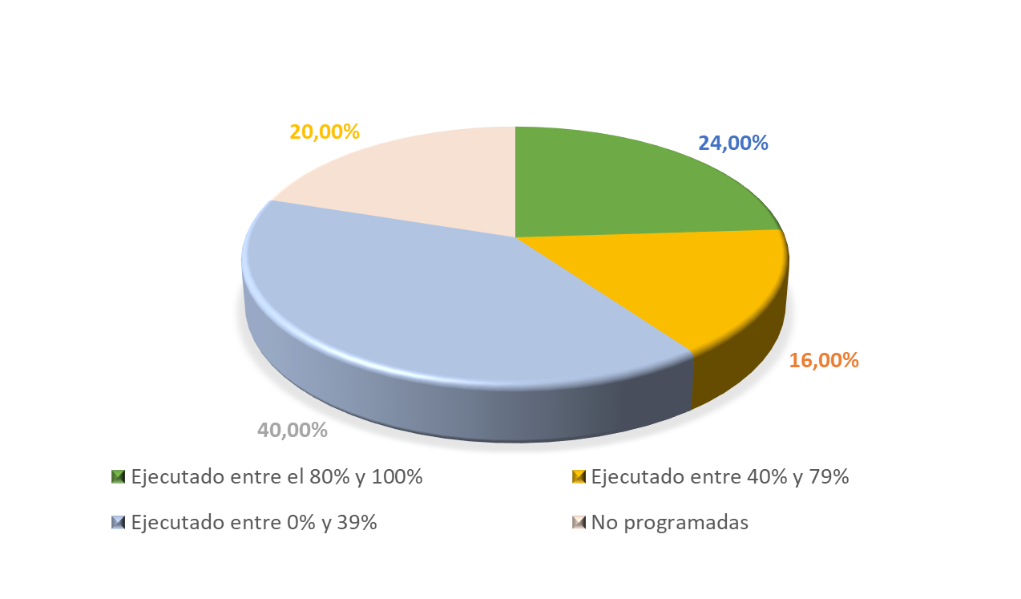

SECRETARÍA DE INFRAESTRUCTURA Y OBRAS PÚBLICAS

METAS ASOCIADAS PDM | 25 | % Equivalencia de la metas sobre el PDM |  | 7.72% |  | % Ejecución sobre el PDM | 2.28%

Estado |  | Metas | % | Apropiación Financiera | Ejecución Financiera (Compromisos) | Ejecución Financiera (Obligaciones)
Ejecutado entre el 80% y 100% |  | 6 | 24.00% | $ 34,928,958,759 | $ 16,936,288,956 | $ 15,525,398,249
Ejecutado entre 40% y 79% |  | 4 | 16.00%
Ejecutado entre 0% y 39% |  | 10 | 40.00%
No programadas |  | 5 | 20.00%
Total |  | 25 | 100%
Ejecución Financiera |  |  |  |  | 48.49% | 44.45%
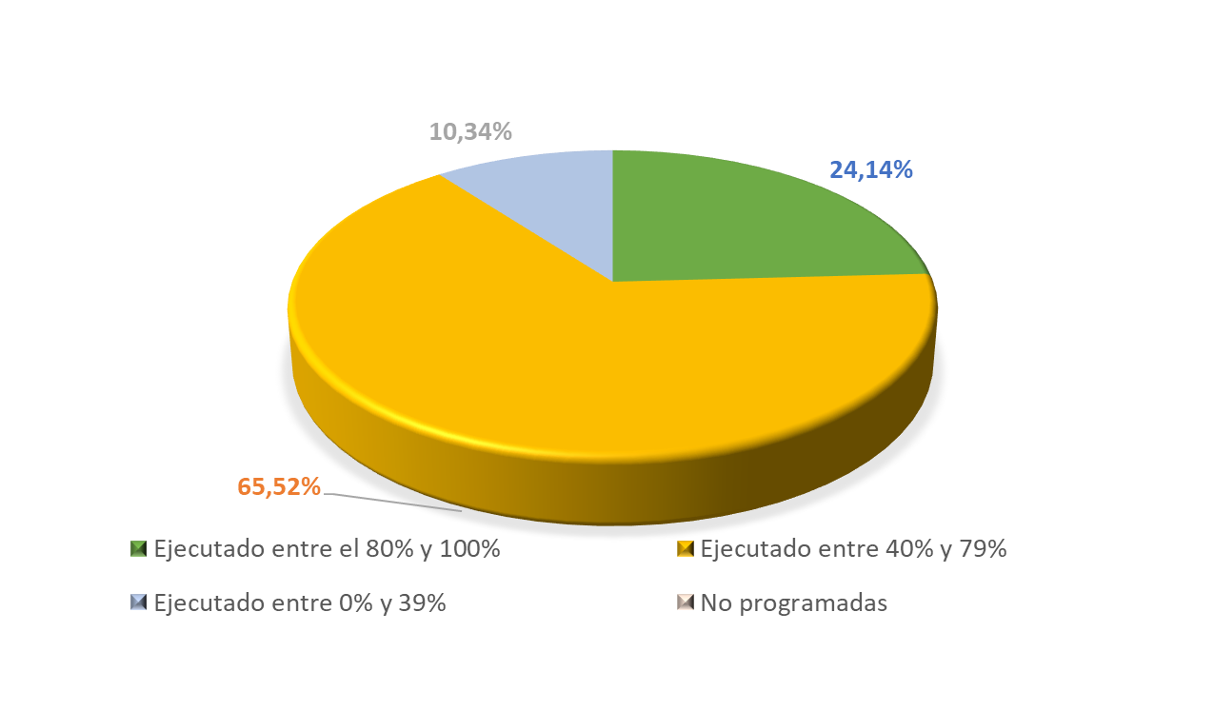

SECRETARÍA DE EDUCACIÓN

METAS ASOCIADAS PDM | 29 | % Equivalencia de la metas sobre el PDM |  | 8.95% |  | % Ejecución sobre el PDM | 4.74%

Estado |  | Metas | % | Apropiación Financiera | Ejecución Financiera (Compromisos) | Ejecución Financiera (Obligaciones)
Ejecutado entre el 80% y 100% |  | 7 | 24.14% | $ 17,684,125,193 | $ 14,750,599,006 | $ 12,488,325,211
Ejecutado entre 40% y 79% |  | 19 | 65.52%
Ejecutado entre 0% y 39% |  | 3 | 10.34%
No programadas |  | 0 | 0.00%
Total |  | 29 | 100.00%
Ejecución Financiera |  |  |  |  | 83.41% | 70.62%

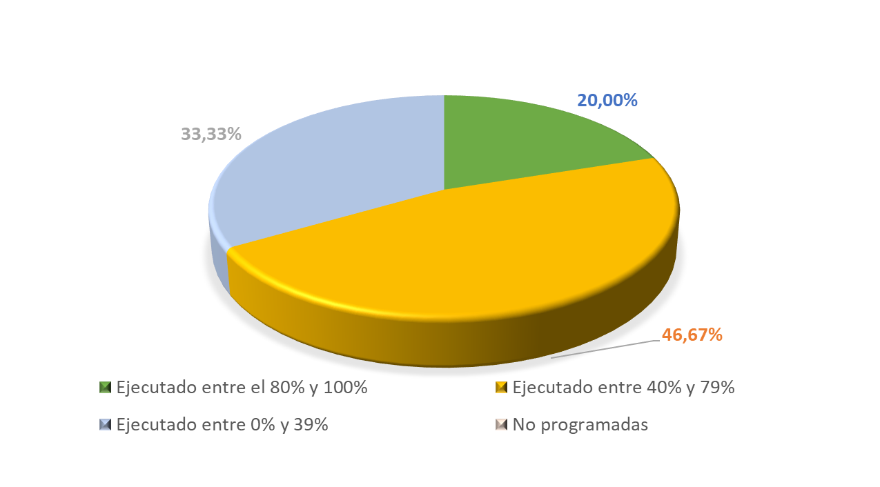
SECRETARÍA DE TRANSPORTE Y MOVILIDAD

METAS ASOCIADAS PDM | 15 | % Equivalencia de la metas sobre el PDM |  | 4.63% |  | % Ejecución sobre el PDM | 1.94%

Estado |  | Metas | % | Apropiación Financiera | Ejecución Financiera (Compromisos) | Ejecución Financiera (Obligaciones)
Ejecutado entre el 80% y 100% |  | 3 | 20.00% | $ 1,622,825,528 | $ 1,366,592,038 | $ 904,492,540
Ejecutado entre 40% y 79% |  | 7 | 46.67%
Ejecutado entre 0% y 39% |  | 5 | 33.33%
No programadas |  | 0 | 0.00%
Total |  | 15 | 100.00%
Ejecución Financiera |  |  |  |  | 84.21% | 55.74%
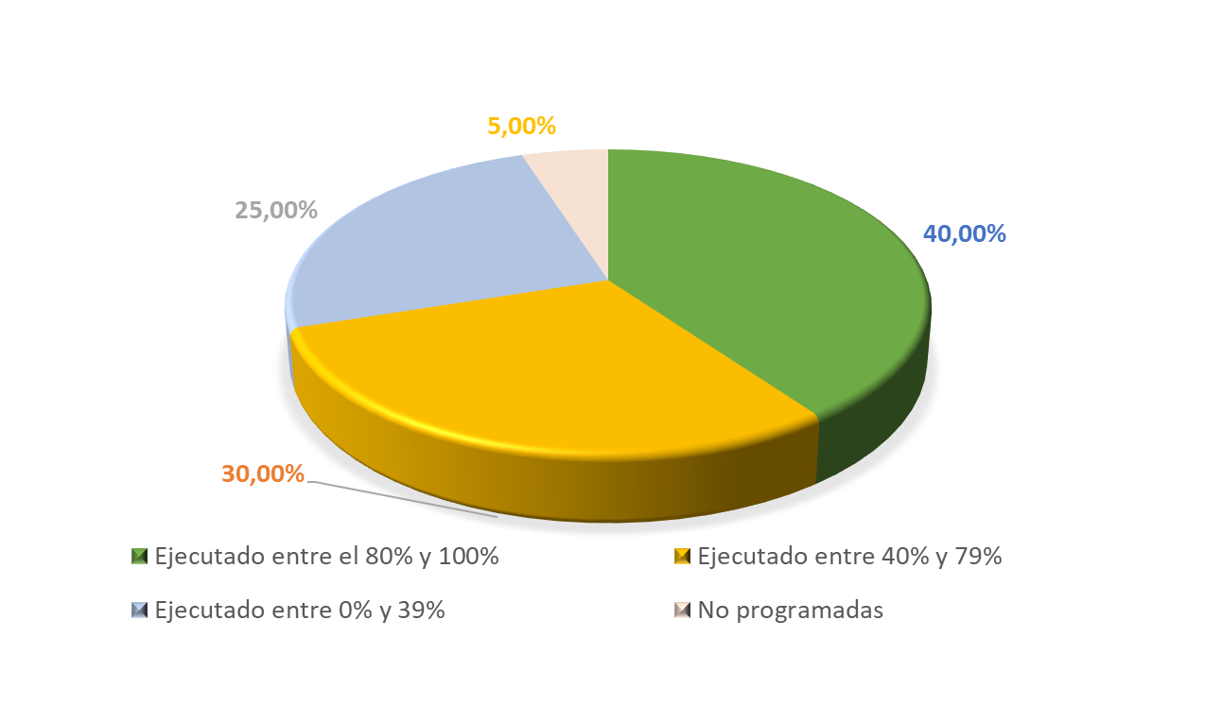

INSTITUTO MUNICIPAL DE DEPORTE Y RECREACIÓN DE CAJICÁ

METAS ASOCIADAS PDM | 20 | % Equivalencia de la metas sobre el PDM |  | 6.17% |  | % Ejecución sobre el PDM | 3.39%

Estado |  | Metas | % | Apropiación Financiera | Ejecución Financiera (Compromisos) | Ejecución Financiera (Obligaciones)
Ejecutado entre el 80% y 100% |  | 8 | 40.00% | $ 13,327,848,219 | $ 10,168,134,819 | $ 8,918,253,454
Ejecutado entre 40% y 79% |  | 6 | 30.00%
Ejecutado entre 0% y 39% |  | 5 | 25.00%
No programadas |  | 1 | 5.00%
Total |  | 20 | 100%
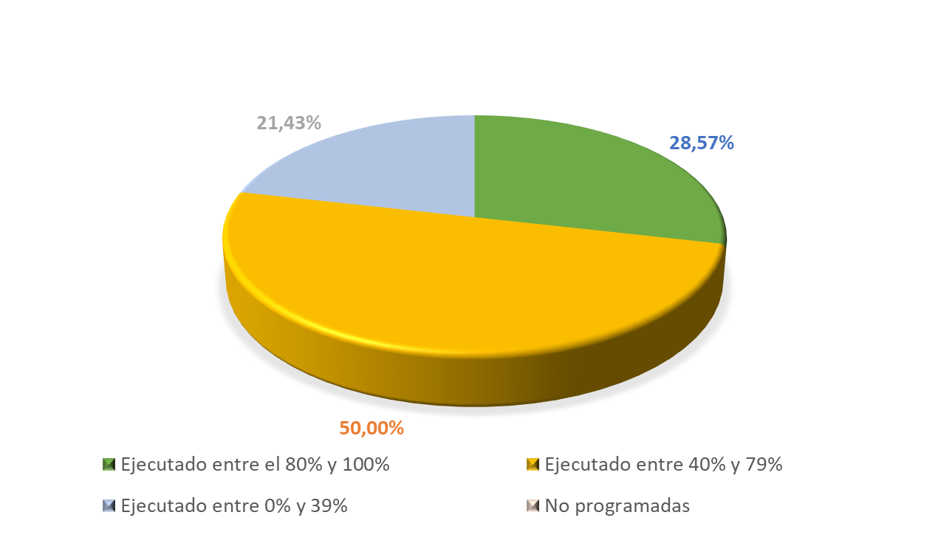
Ejecución Financiera |  |  |  |  | 76.29% | 66.91%

SECRETARÍA DE DESARROLLO SOCIAL

METAS ASOCIADAS PDM | 14 | % Equivalencia de la metas sobre el PDM |  | 4.32% |  | % Ejecución sobre el PDM | 2.08%

Estado |  | Metas | % | Apropiación Financiera | Ejecución Financiera (Compromisos) | Ejecución Financiera (Obligaciones)
Ejecutado entre el 80% y 100% |  | 4 | 28.57% | $ 26,039,137,890 | $ 15,059,484,248 | $ 11,353,020,909
Ejecutado entre 40% y 79% |  | 7 | 50.00%
Ejecutado entre 0% y 39% |  | 3 | 21.43%
No programadas |  | 0 | 0.00%
Total |  | 14 | 100.00%
Ejecución Financiera |  |  |  |  | 57.83% | 43.60%
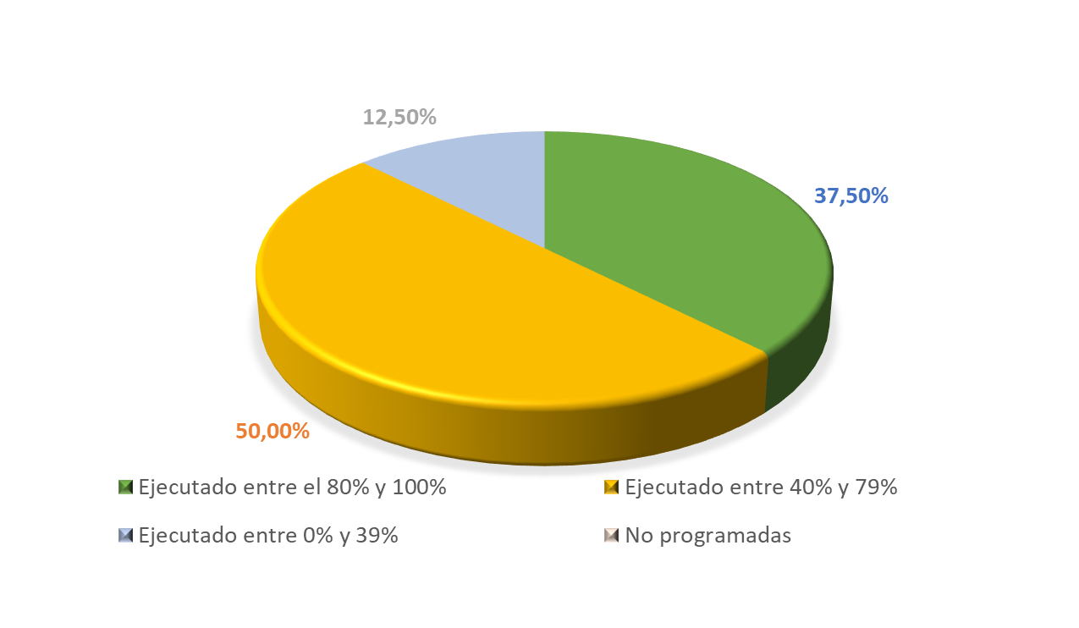

EMPRESA DE SERVICIOS PÚBLICOS DE CAJICÁ SA ESP

METAS ASOCIADAS PDM | 16 | % Equivalencia de la metas sobre el PDM |  | 4.94% |  | % Ejecución sobre el PDM | 2.98%

Estado |  | Metas | % | Apropiación Financiera | Ejecución Financiera (Compromisos) | Ejecución Financiera (Obligaciones)
Ejecutado entre el 80% y 100% |  | 6 | 37.50% | $ 12,365,080,679 | $ 8,164,647,893 | $ 6,470,661,430
Ejecutado entre 40% y 79% |  | 8 | 50.00%
Ejecutado entre 0% y 39% |  | 2 | 12.50%
No programadas |  | 0 | 0.00%
Total |  | 16 | 100.00%
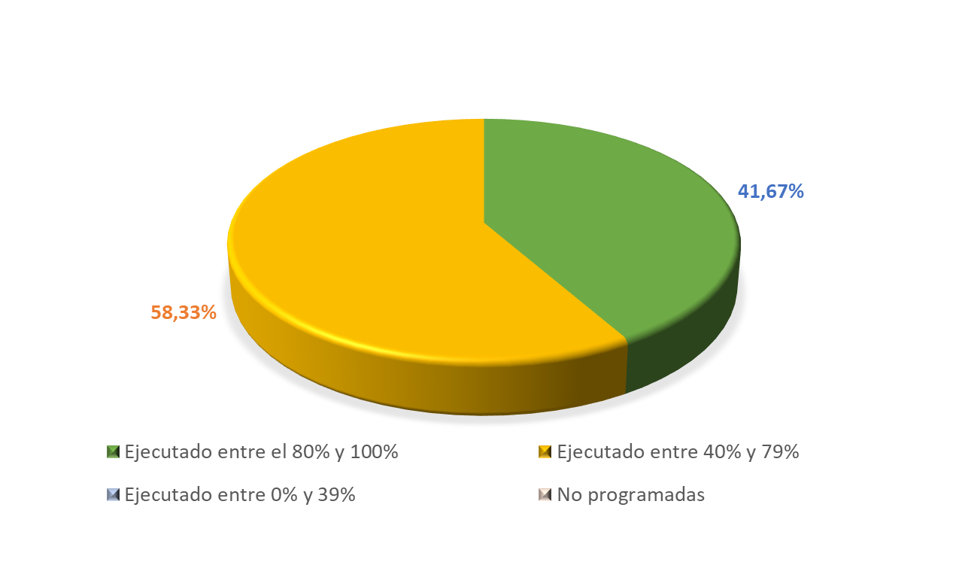
Ejecución Financiera |  |  |  |  | 66.03% | 52.33%

SECRETARÍA DE SALUD

METAS ASOCIADAS PDM | 12 | % Equivalencia de la metas sobre el PDM |  | 3.70% |  | % Ejecución sobre el PDM | 2.77%

Estado |  | Metas | % | Apropiación Financiera | Ejecución Financiera (Compromisos) | Ejecución Financiera (Obligaciones)
Ejecutado entre el 80% y 100% |  | 5 | 41.67% | $ 43,435,351,060 | $ 33,741,586,893 | $ 32,141,023,796
Ejecutado entre 40% y 79% |  | 7 | 58.33%
Ejecutado entre 0% y 39% |  | 0 | 0.00%
No programadas |  | 0 | 0.00%
Total |  | 12 | 100.00%
Ejecución Financiera |  |  |  |  | 77.68% | 74.00%
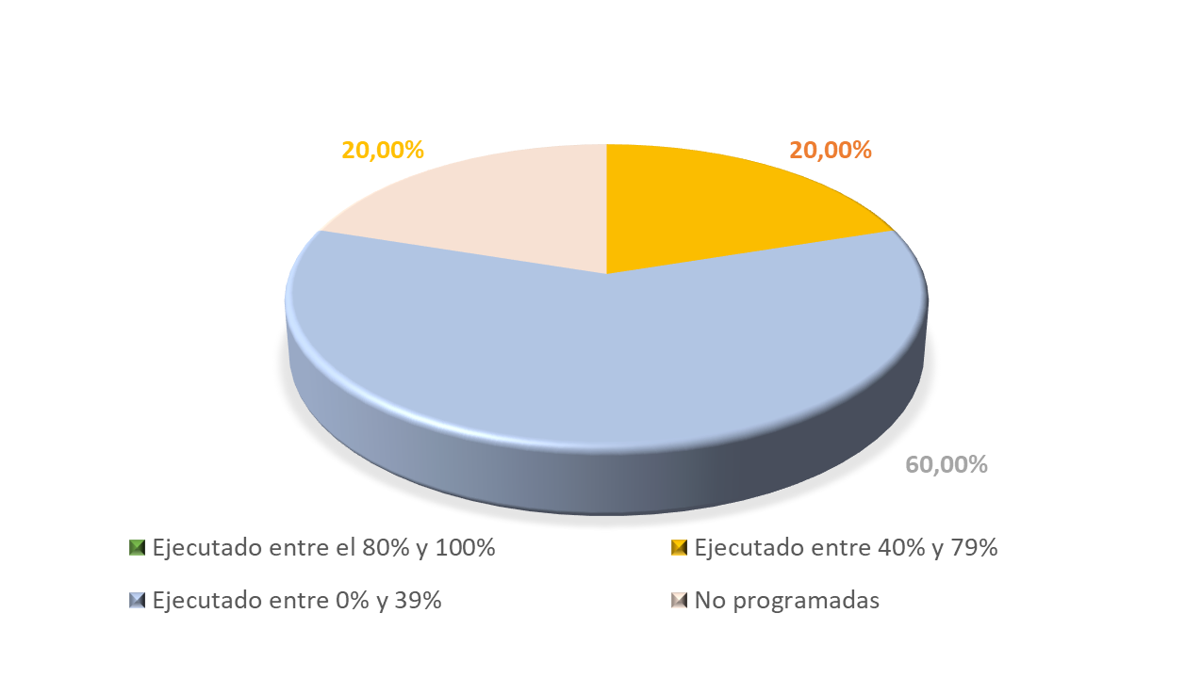

INSTITUTO MUNICIPAL DE VIVIENDA DE INTERÉS SOCIAL

METAS ASOCIADAS PDM | 10 | % Equivalencia de la metas sobre el PDM |  | 3.09% |  | % Ejecución sobre el PDM | 0.47%

Estado |  | Metas | % | Apropiación Financiera | Ejecución Financiera (Compromisos) | Ejecución Financiera (Obligaciones)
Ejecutado entre el 80% y 100% |  | 0 | 0.00% | $ 4,831,513,502 | $ 4,168,352,082 | $ 4,168,352,082
Ejecutado entre 40% y 79% |  | 2 | 20.00%
Ejecutado entre 0% y 39% |  | 6 | 60.00%
No programadas |  | 2 | 20.00%
Total |  | 10 | 100.00%
Ejecución Financiera |  |  |  |  | 86.27% | 86.27%
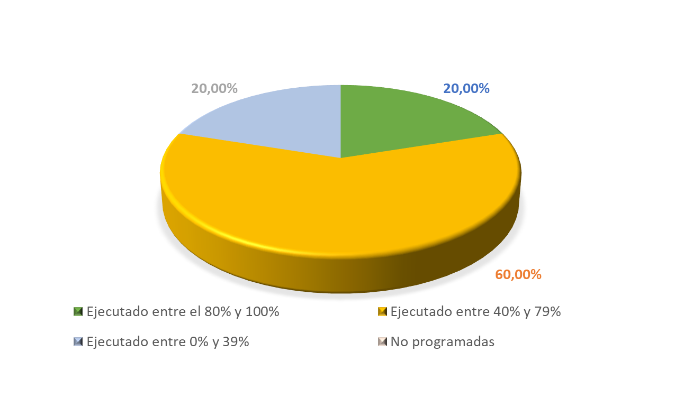

SECRETARÍA GENERAL

METAS ASOCIADAS PDM | 5 | % Equivalencia de la metas sobre el PDM |  | 1.54% |  | % Ejecución sobre el PDM | 0.72%

Estado |  | Metas | % | Apropiación Financiera | Ejecución Financiera (Compromisos) | Ejecución Financiera (Obligaciones)
Ejecutado entre el 80% y 100% |  | 1 | 20.00% | $ 4,457,999,558 | $ 4,308,493,335 | $ 2,991,387,455
Ejecutado entre 40% y 79% |  | 3 | 60.00%
Ejecutado entre 0% y 39% |  | 1 | 20.00%
No programadas |  | 0 | 0.00%
Total |  | 5 | 100.00%
Ejecución Financiera |  |  |  |  | 96.65% | 67.10%
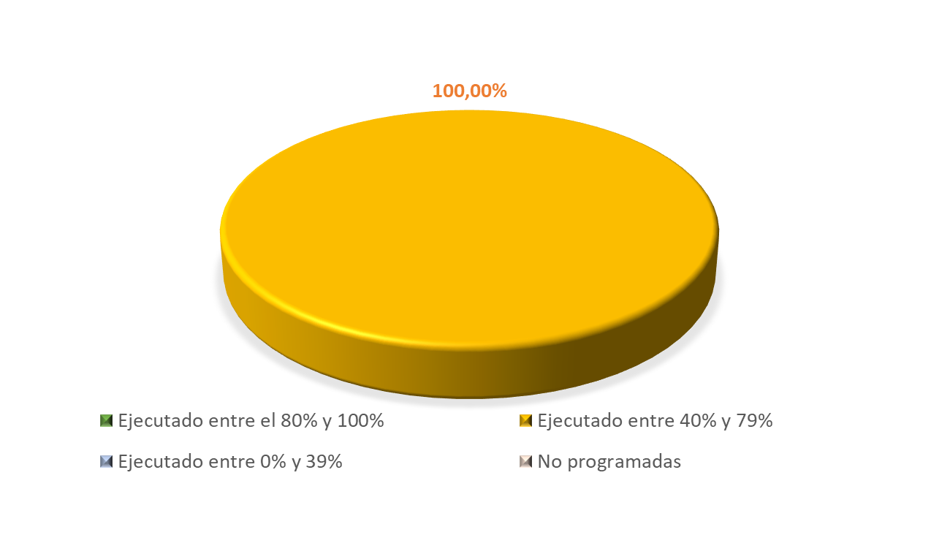

SECRETARÍA DE HACIENDA

METAS ASOCIADAS PDM | 5 | % Equivalencia de la metas sobre el PDM |  | 1.54% |  | % Ejecución sobre el PDM | 0.76%

Estado |  | Metas | % | Apropiación Financiera | Ejecución Financiera (Compromisos) | Ejecución Financiera (Obligaciones)
Ejecutado entre el 80% y 100% |  | 0 | 0.00% | $ 1,971,014,499 | $ 1,882,981,699 | $ 1,232,392,099
Ejecutado entre 40% y 79% |  | 5 | 100.00%
Ejecutado entre 0% y 39% |  | 0 | 0.00%
No programadas |  | 0 | 0.00%
Total |  | 5 | 100.00%
Ejecución Financiera |  |  |  |  | 95.53% | 62.53%

